1. SQL
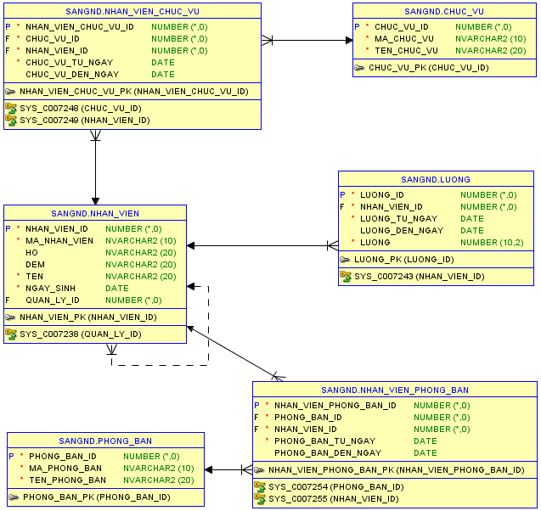
Dữ liệu
STT | Phòng ban | Mã nhân viên | Họ tên nhân viên | Chức vụ | Người quản lý | Mức lương | Ngày sinh |  |  | STT | Phòng ban | Mã nhân viên | Họ tên nhân viên | Chức vụ | Người quản lý | Mức lương | Ngày sinh
1 | TEC | SSG001 | Nguyễn Văn A | Nhân viên |  | 10000 | 1999-01-10 |  |  | 1 | TEC | SSG001 | Nguyễn Văn A | Nhân viên |  | 10000 | 1999-01-10
2 | TEC | SSG002 | Nguyễn Văn B | Nhân viên | Nguyễn Văn A | 10000 | 1999-01-10 |  |  | 2 | TEC | SSG002 | Nguyễn Văn B | Nhân viên | Nguyễn Văn A | 10000 | 1999-01-10
3 | ERP | SSG003 | Nguyễn Văn C | Nhân viên |  | 11000 | 1999-01-10 |  |  | 3 | ERP | SSG003 | Nguyễn Văn C | Nhân viên |  | 11000 | 1999-01-10
4 | ERP | SSG004 | Nguyễn Văn D | Nhân viên | Nguyễn Văn C | 10000 | 1999-01-10 |  |  | 4 | ERP | SSG004 | Nguyễn Văn D | Nhân viên | Nguyễn Văn C | 10000 | 1999-01-10
5 | ERP | SSG005 | Nguyen Thi E | Nhân viên | Nguyễn Văn D | 8000 | 2018-01-10 |  |  | 5 | ERP | SSG005 | Nguyen Thi E | Nhân viên | Nguyễn Văn D | 8000 | 2018-01-10

1. Thiết kế csdl: Sử dụng chuẩn hóa csdl để xây dựng các bảng |  |  |  |  |  |  |  |  | 1 NF | Mã nhân viên | Phòng ban | Họ tên nhân viên | Chức vụ | Mức lương | Ngày sinh
2. Viết script để tạo dữ liệu cho các bảng |  |  |  |  |  |  |  |  |  | SSG001 | TEC | Nguyễn Văn A | Nhân viên | 10000 | 1999-01-10
3. Viết câu lệnh truy vấn để ra được dữ liệu như bảng trên |  |  |  |  |  |  |  |  |  | SSG002 | TEC | Nguyễn Văn B | Nhân viên | 10000 | 1999-01-10
4. Viết câu truy vấn để đưa ra sanh sách nhân viên họ VŨ và có mức lương trên 10000, sắp xếp theo ngày sinh |  |  |  |  |  |  |  | Họ tên -> Họ, Đệm, Tên |  | SSG003 | ERP | Nguyễn Văn C | Nhân viên | 11000 | 1999-01-10
5. Thay đổi lương của các trưởng phòng tăng lên 30% và áp dụng mức lương mới từ ngày 01/10/2019 |  |  |  |  |  |  |  |  |  | SSG004 | ERP | Nguyễn Văn D | Nhân viên | 10000 | 1999-01-10
6. Viết câu lệnh truy vấn để đưa ra danh sách nhân viên như bảng trên với mức lương chưa thay đổi |  |  |  |  |  |  |  | Lịch sử lương |  | SSG005 | ERP | Nguyen Thi E | Nhân viên | 8000 | 2018-01-10
7. Viết câu lệnh truy vấn để đưa ra danh sách nhân viên như bảng trên với mức lương sau khi thay đổi
8. Viết câu lệnh truy vấn để ra được bảng biểu dưới đây (sử dụng hàm sum() over (partition by )) |  |  |  |  |  |  |  |  |  | Quản Lý | Nhân Viên
 |  |  |  |  |  |  |  |  |  | SSG001 | SSG002
 | Phòng ban | Mã nhân viên | Họ tên nhân viên | Mức lương | Tỷ lệ lương | Người quản lý |  |  |  | SSG003 | SSG004
 | TEC | SSG001 | Nguyễn Văn A | 13000 | 57% |  |  |  |  | SSG004 | SSG005
 | TEC | SSG002 | Nguyễn Văn B | 10000 | 43% | Nguyễn Văn A
 | ERP | SSG003 | Nguyễn Văn D | 13300 | 57% | Nguyễn Văn C |  |  | 2 NF | Mã Nhân Viên | Mã Phòng Ban | Mã Chức Vụ | Họ tên nhân viên | Mức lương | Ngày sinh
 | ERP | SSG004 | Nguyễn Văn E | 10000 | 43% | Nguyễn Văn D |  |  |  | SSG001 | 1 | 1 | Nguyễn Văn A | 10000 | 1999-01-10
 |  |  |  |  |  |  |  |  |  | SSG002 | 1 | 1 | Nguyễn Văn B | 10000 | 1999-01-10
9. Thể hiện danh sách nhân viên có mức lương cao nhất của mỗi phòng |  |  |  |  |  |  |  |  |  | SSG003 | 2 | 1 | Nguyễn Văn C | 11000 | 1999-01-10
 |  |  |  |  |  |  |  |  |  | SSG004 | 2 | 1 | Nguyễn Văn D | 10000 | 1999-01-10
10. Viết câu lệnh SQL để lấy được danh sách nhân viên cấp dưới của một nhân viên bất kỳ theo tham số nhập vào |  |  |  |  |  |  |  |  |  | SSG005 | 2 | 1 | Nguyen Thi E | 8000 | 2018-01-10
Ví dụ: Nếu tham số mã SSG003 thì cho ra danh sách như dưới đây
 | ERP | SSG003 | Nguyễn Văn C | Nhân viên |  | 11000 |  |  |  | Mã Phòng Ban | Chi Tiết |  | Quản Lý | Nhân Viên
 | ERP | SSG004 | Nguyễn Văn D | Nhân viên | Nguyễn Văn C | 10000 |  |  |  | 1 | TEC |  | SSG001 | SSG002
 | ERP | SSG005 | Nguyen Thi C | Nhân viên | Nguyễn Văn D | 8000 |  |  |  | 2 | ERP |  | SSG003 | SSG004
Nếu nhập mã số SSG004: |  |  |  |  |  |  |  |  |  |  |  |  | SSG004 | SSG005
 | ERP | SSG004 | Nguyễn Văn D | Nhân viên | Nguyễn Văn C | 10000
 | ERP | SSG005 | Nguyen Thi C | Nhân viên | Nguyễn Văn D | 8000 |  |  |  | Mã Chức Vụ | Chi Tiết
 |  |  |  |  |  |  |  |  |  | 1 | Nhân Viên
11. Viết một function hoặc procedure để lấy ra mức lương của một nhân viên với tham số truyên vào là mã nhân viên
12. Viết một function hoặc procedure để in họ tên nhân viên ra màn hình. ĐK những nhân viên có mức lương > mức trung bình của phòng |  |  |  |  |  |  |  |  | 3 NF | Đã đạt chuẩn 3 NF

 |  |  |  |  |  |  |  |  |  | Mã Nhân Viên | Mã Phòng Ban | Mã Chức Vụ | Họ | Đệm | Tên | Ngày sinh
 |  |  |  |  |  |  |  |  |  | SSG001 | 1 | 1 | Nguyễn | Văn | A | 1999-01-10
 |  |  |  |  |  |  |  |  |  | SSG002 | 1 | 1 | Nguyễn | Văn | B | 1999-01-10
 |  |  |  |  |  |  |  |  |  | SSG003 | 2 | 1 | Nguyễn | Văn | C | 1999-01-10
 |  |  |  |  |  |  |  |  |  | SSG004 | 2 | 1 | Nguyễn | Văn | D | 1999-01-10
 |  |  |  |  |  |  |  |  |  | SSG005 | 2 | 1 | Nguyễn | Thị | E | 2018-01-10

 |  |  |  |  |  |  |  |  |  | Mã Phòng Ban | Chi Tiết |  | Mã Nhân Viên | Từ Ngày | Lương
 |  |  |  |  |  |  |  |  |  | 1 | TEC |  | SSG001 | 2018-01-10 | 10000
 |  |  |  |  |  |  |  |  |  | 2 | ERP |  | SSG002 | 2018-01-10 | 10000
 |  |  |  |  |  |  |  |  |  |  |  |  | SSG003 | 2018-01-10 | 11000
 |  |  |  |  |  |  |  |  |  | Mã Chức Vụ | Chi Tiết |  | SSG004 | 2018-01-10 | 10000
 |  |  |  |  |  |  |  |  |  | 1 | Nhân Viên |  | SSG005 | 2018-01-10 | 8000
 |  |  |  |  |  |  |  |  |  |  |  |  | SSG001 | 2019-01-10 | 13000
 |  |  |  |  |  |  |  |  |  | Quản Lý | Nhân Viên |  | SSG002 | 2019-01-10 | 13000
 |  |  |  |  |  |  |  |  |  | SSG001 | SSG002 |  | SSG003 | 2019-01-10 | 14300
 |  |  |  |  |  |  |  |  |  | SSG003 | SSG004 |  | SSG004 | 2019-01-10 | 13000
 |  |  |  |  |  |  |  |  |  | SSG004 | SSG005 |  | SSG005 | 2019-01-10 | 10400

